はじめに
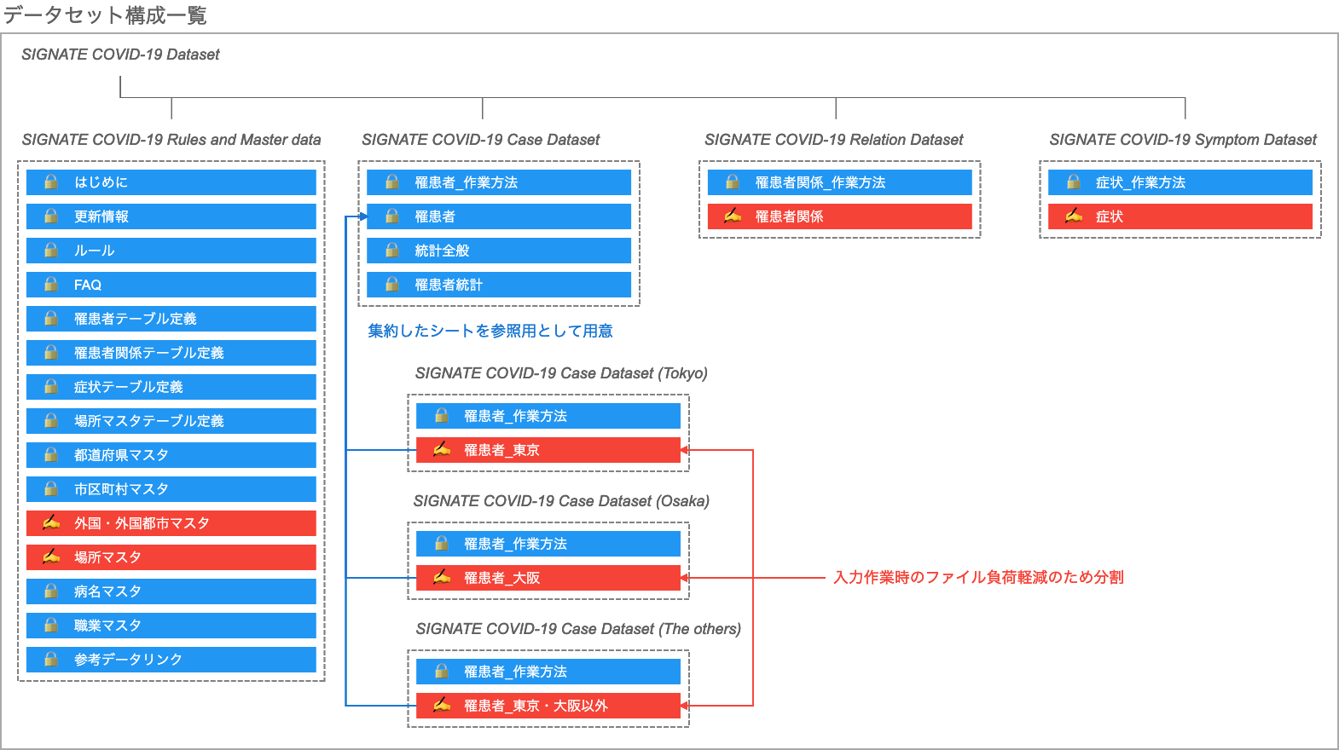
はじめにお読みください。
本データセットの構築プロジェクトは、株式会社SIGNATE（https://signate.jp/）が運営しています。
プロジェクトに参加される方は、「COVID-19チャレンジ（https://signate.jp/competitions/260）」を参照の上、 趣意やタスクの内容を理解した上で、ご参加ください。
データの作成ルールやFAQに更新があった場合は、随時、本ファイルの「ルール」「FAQ」に反映した上で、 シート「更新情報」でお知らせいたします。
また、情報の利用については、サイトの「情報公開ポリシー」（https://signate.jp/competitions/260#misc）に記載する内容を遵守願います。

なお、公開するデータセットは以下の４ファイルで構成されております。 作業は大きく2種類あり、情報を集めて転載する【罹患者】類と、情報を整理する【症状】と【罹患者関係】が編集対象です。（【外国・外国都市マスタ】と【場所マスタ】は基本的にSIGNATEが編集します）

